Sheet1
MA SỐ | TÊN SẢN PHẨM | NGÀY BÁN | SL | GIÁ | TĂNG GIÁ | DOANH THU
1C | Máy cưa | 2001-07-12 | 120 | 250000 |  | 30,000,000
2C | Máy cưa | 2001-07-11 | 400 | 240000 |  | 96,000,000
1K | Máy khoan | 2001-08-03 | 220 | 640000 |  | 140,800,000
2K | Máy khoan | 2001-08-02 | 50 | 630000 |  | 31,500,000
3M | Máy mài | 2001-09-12 | 80 | 500000 |  | 40,000,000
3M | Máy mài | 2002-07-23 | 100 | 500000 |  | 50,000,000
1P | Máy phay | 2001-08-11 | 90 | 1000 |  | 90,000
3P | Máy phay | 2001-07-24 | 300 | 700 |  | 210,000

 | 6/ Dùng chức năng Subtotal tổng hợp bảng dữ liệu theo mẫu sau:
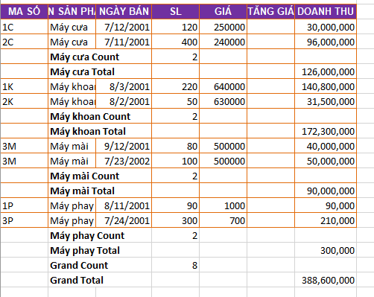
 |  |  |  |  |  |  | MA SỐ | TÊN SẢN PHẨM | NGÀY BÁN | SL | GIÁ | TĂNG GIÁ | DOANH THU
 |  |  |  |  |  |  | 1C | Máy cưa | 2001-07-12 | 120 | 250000 |  | 30,000,000
 |  |  |  |  |  |  | 2C | Máy cưa | 2001-07-11 | 400 | 240000 |  | 96,000,000
 |  |  |  |  |  |  |  | Máy cưa Count |  | 2
 |  |  |  |  |  |  |  | Máy cưa Total |  |  |  |  | 126,000,000
 |  |  |  |  |  |  | 1K | Máy khoan | 2001-08-03 | 220 | 640000 |  | 140,800,000
 |  |  |  |  |  |  | 2K | Máy khoan | 2001-08-02 | 50 | 630000 |  | 31,500,000
 |  |  |  |  |  |  |  | Máy khoan Count |  | 2
 |  |  |  |  |  |  |  | Máy khoan Total |  |  |  |  | 172,300,000
 |  |  |  |  |  |  | 3M | Máy mài | 2001-09-12 | 80 | 500000 |  | 40,000,000
 |  |  |  |  |  |  | 3M | Máy mài | 2002-07-23 | 100 | 500000 |  | 50,000,000
 |  |  |  |  |  |  |  | Máy mài Count |  | 2
 |  |  |  |  |  |  |  | Máy mài Total |  |  |  |  | 90,000,000
 |  |  |  |  |  |  | 1P | Máy phay | 2001-08-11 | 90 | 1000 |  | 90,000
 |  |  |  |  |  |  | 3P | Máy phay | 2001-07-24 | 300 | 700 |  | 210,000
 |  |  |  |  |  |  |  | Máy phay Count |  | 2
 |  |  |  |  |  |  |  | Máy phay Total |  |  |  |  | 300,000
 |  |  |  |  |  |  |  | Grand Count |  | 8
 |  |  |  |  |  |  |  | Grand Total |  |  |  |  | 388,600,000

